一番控股雇员属性表
一番控股雇员属性表V2.0 by MagicYang |  |  |  |  |  |  |  |  |  |  |  |  | 雇员职位 | 稀有度 | 不动产类型 | 商品魅力等级 | 服务能力等级 | 知名度等级 | 股东大会属性
 |  |  |  |  |  |  |  |  |  |  |  |  | 兼职 | UR | 餐饮 | 1 | 1 | 1 | 人格魅力
稀有度 | 姓名 | 擅长类型 | 商品魅力 | 服务能力 | 知名度 | 能力等级总和 | 股东大会属性 | 说服力 | 斗志 | 发言成本 | 单位能耗杀伤力 | 备注 | 合同工 | SSR | 贸易公司 | 2 | 2 | 2 | 流动资产
UR | 镰泷绘里 | 贸易公司 | 4 | 6 | 4 | 14 | 企业规模 | 1000 | 700 | 10 | 100.00 | 达成经营目标后获得 | 正式员工 | SR | 商店 | 3 | 3 | 3 | 企业规模
SSR | 权左卫门 | 贸易公司 | 1 | 3 | 9 | 13 | 企业规模 | 800 | 500 | 8 | 100.00 |  | 课长 | R | 娱乐 | 4 | 4 | 4
SSR | 山崎组长 | 公共设施 | 3 | 3 | 5 | 11 | 人格魅力 | 800 | 300 | 6 | 133.33 |  | 部长 | N | 风俗业 | 5 | 5 | 5
SSR | 正津院长 | 公共设施 | 3 | 9 | 2 | 14 | 流动资产 | 500 | 100 | 11 | 45.45 |  | 董事 |  | 公共设施 | 6 | 6 | 6
SSR | 电波藤浪 | 商店 | 5 | 5 | 5 | 15 | 企业规模 | 930 | 90 | 8 | 116.25 |  |  |  |  | 7 | 7 | 7
SSR | 毒液光雄 | 公共设施 | 6 | 4 | 2 | 12 | 企业规模 | 80 | 1000 | 10 | 8.00 |  |  |  |  | 8 | 8 | 8
SSR | 前田 | 风俗业 | 3 | 5 | 4 | 12 | 企业规模 | 650 | 150 | 8 | 81.25 |  |  |  |  | 9 | 9 | 9
SSR | KAMIYAMA | 公共设施 | 9 | 1 | 3 | 13 | 人格魅力 | 90 | 150 | 6 | 15.00 |  |  |  |  | 10 | 10 | 10
SSR | 柯纪·优太 | 娱乐 | 3 | 6 | 4 | 13 | 人格魅力 | 450 | 350 | 8 | 56.25
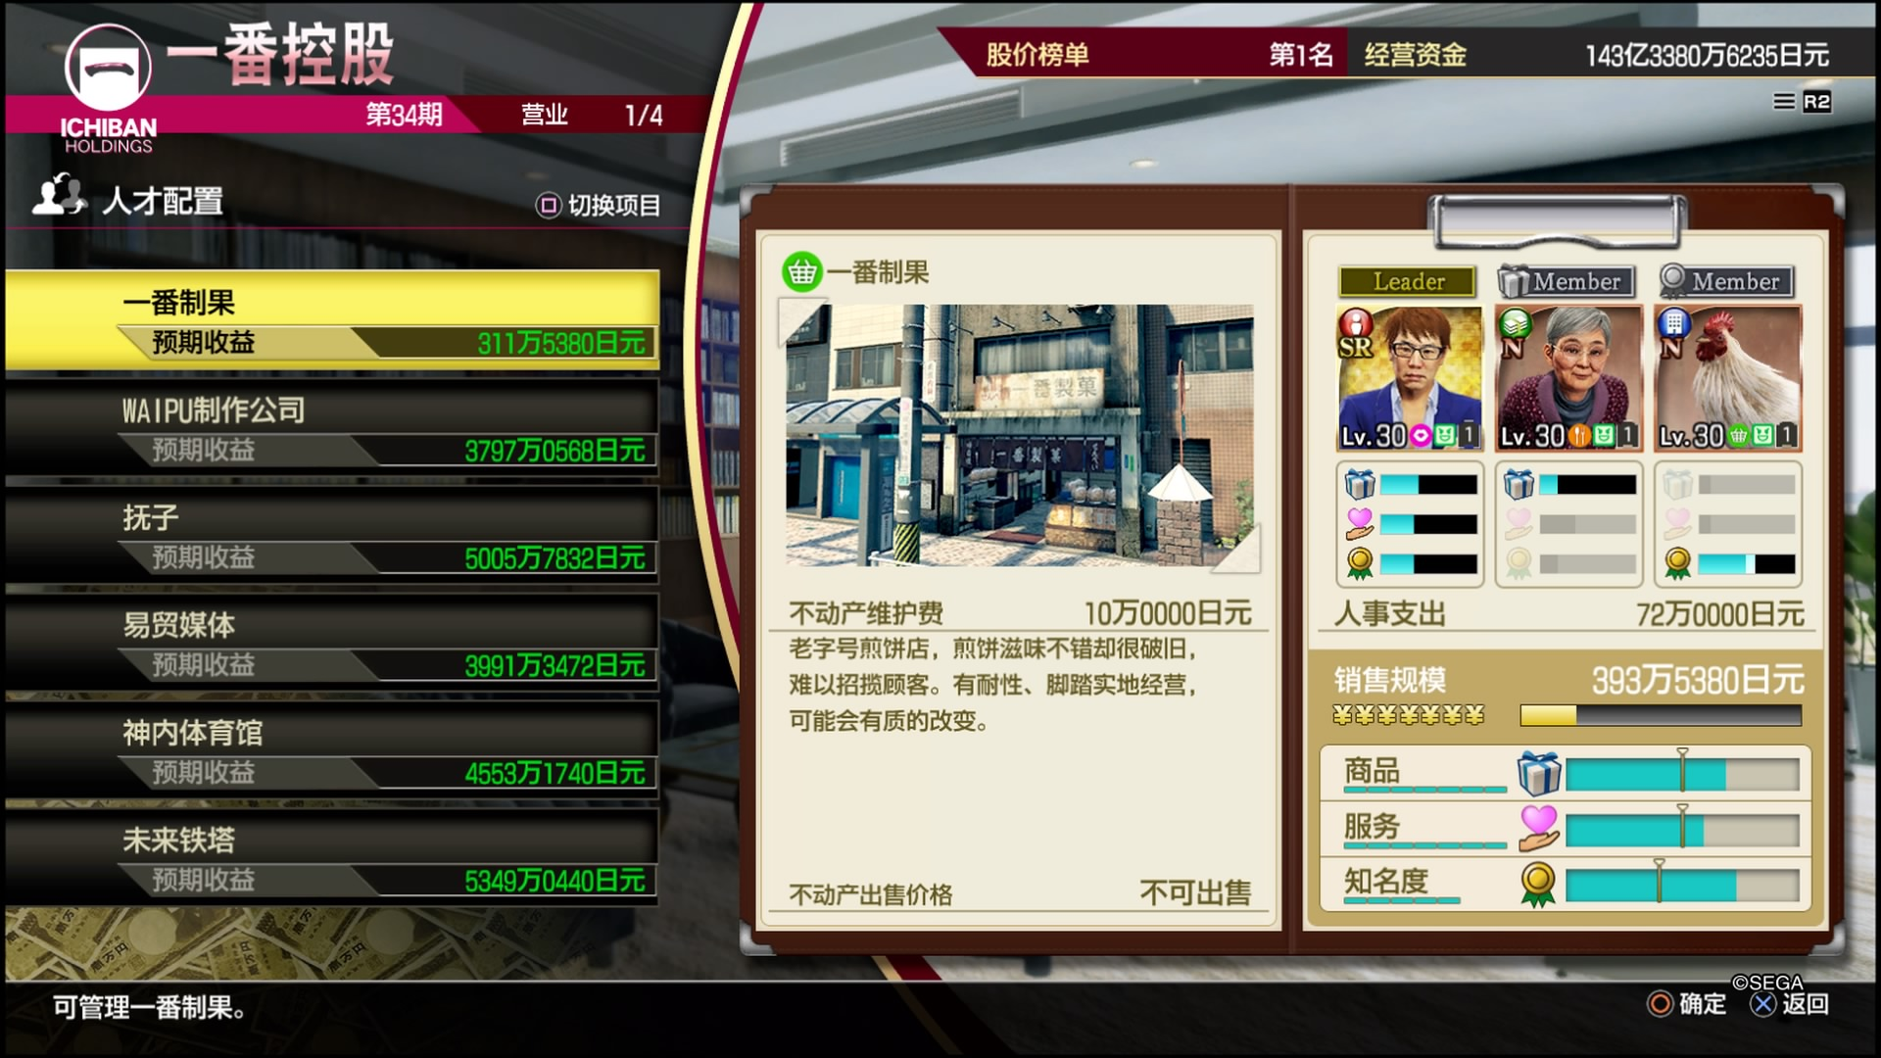
SSR | 宫里博士 | 公共设施 | 6 | 4 | 3 | 13 | 人格魅力 | 400 | 350 | 11 | 36.36
SR | 广中 | 娱乐 | 6 | 2 | 2 | 10 | 流动资产 | 560 | 350 | 7 | 80.00
SR | 达·希尔巴 | 商店 | 3 | 7 | 3 | 13 | 流动资产 | 90 | 970 | 12 | 7.50
SR | 菅 | 贸易公司 | 3 | 2 | 3 | 8 | 流动资产 | 750 | 500 | 14 | 53.57
SR | 微笑阿满 | 商店 | 3 | 5 | 2 | 10 | 流动资产 | 300 | 850 | 11 | 27.27
SR | 工匠·佐古 | 商店 | 8 | 1 | 2 | 11 | 人格魅力 | 380 | 180 | 11 | 34.55
SR | 尹 | 贸易公司 | 3 | 3 | 3 | 9 | 企业规模 | 300 | 350 | 8 | 37.50
SR | 细山田 | 贸易公司 | 8 | 1 | 2 | 11 | 人格魅力 | 190 | 560 | 10 | 19.00
SR | 猪狩 | 贸易公司 | 4 | 2 | 4 | 10 | 企业规模 | 550 | 160 | 5 | 110.00
SR | 扫地丸 | 贸易公司 | 5 | 4 | 2 | 11 | 企业规模 | 950 | 460 | 12 | 79.17
SR | 小克拉拉 | 娱乐 | 2 | 4 | 4 | 10 | 人格魅力 | 320 | 490 | 4 | 80.00 | 发言成本最低
SR | REDMAN | 公共设施 | 3 | 3 | 3 | 9 | 企业规模 | 100 | 900 | 10 | 10.00
SR | 独眼巨人大场 | 贸易公司 | 3 | 2 | 6 | 11 | 企业规模 | 230 | 600 | 12 | 19.17
SR | LADY | 风俗业 | 2 | 5 | 4 | 11 | 流动资产 | 90 | 750 | 10 | 9.00
SR | 半泽 | 贸易公司 | 6 | 2 | 2 | 10 | 企业规模 | 740 | 490 | 12 | 61.67
SR | 高辻原 | 风俗业 | 3 | 3 | 3 | 9 | 人格魅力 | 300 | 150 | 8 | 37.50
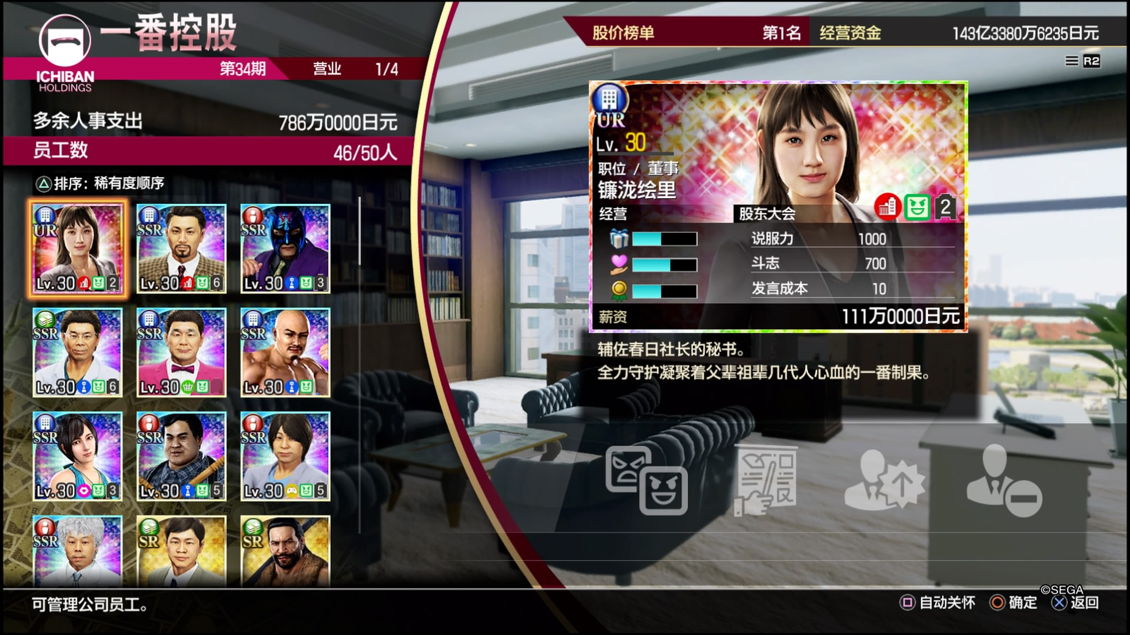
SR | 绮罗兰 | 商店 | 1 | 6 | 3 | 10 | 人格魅力 | 390 | 120 | 10 | 39.00
R | 张 | 餐饮 | 6 | 2 | 3 | 11 | 人格魅力 | 280 | 600 | 10 | 28.00
R | 石田绫美 | 贸易公司 | 2 | 5 | 2 | 9 | 流动资产 | 340 | 280 | 8 | 42.50
R | 梅子 | 餐饮 | 4 | 2 | 2 | 8 | 人格魅力 | 130 | 170 | 5 | 26.00
R | 秀美 | 餐饮 | 2 | 2 | 2 | 6 | 流动资产 | 550 | 250 | 10 | 55.00
R | 阿茂 | 风俗业 | 3 | 2 | 2 | 7 | 企业规模 | 60 | 60 | 6 | 10.00
R | 森福 | 贸易公司 | 2 | 2 | 2 | 6 | 企业规模 | 320 | 280 | 10 | 32.00
R | 宫国 | 贸易公司 | 3 | 3 | 3 | 9 | 企业规模 | 800 | 150 | 11 | 72.73
N | 本田 | 餐饮 | 1 | 2 | 2 | 5 | 企业规模 | 160 | 550 | 12 | 13.33
N | 酒井田 | 商店 | 2 | 1 | 2 | 5 | 企业规模 | 170 | 230 | 9 | 18.89
N | 花见 | 餐饮 | 1 | 2 | 1 | 4 | 流动资产 | 300 | 150 | 10 | 30.00
N | 古谷 | 贸易公司 | 1 | 1 | 1 | 3 | 人格魅力 | 280 | 280 | 10 | 28.00
N | 爱女士 | 餐饮 | 3 | 1 | 1 | 5 | 流动资产 | 160 | 300 | 10 | 16.00
N | 广爷爷 | 商店 | 1 | 1 | 1 | 3 | 人格魅力 | 150 | 100 | 9 | 16.67
N | 咕咕子 | 商店 | 1 | 1 | 5 | 7 | 企业规模 | 250 | 300 | 5 | 50.00 | 初始员工 不可解雇
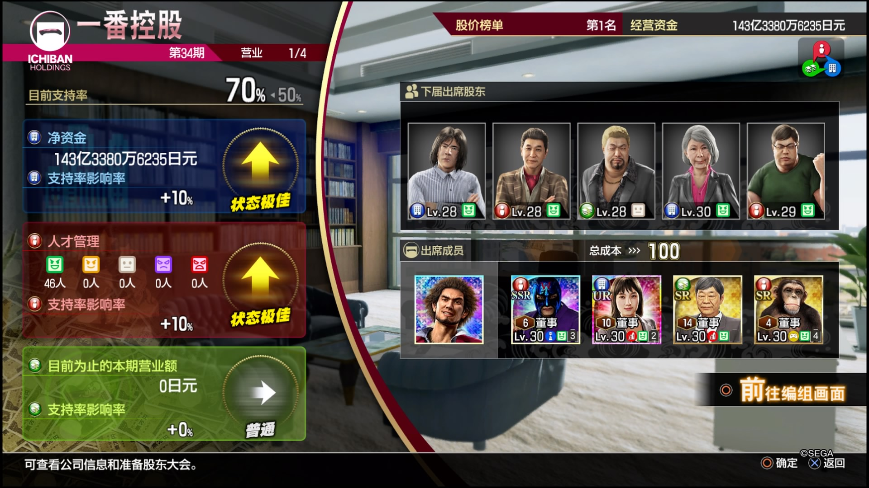
N | 镰泷多梅 | 餐饮 | 2 | 3 | 2 | 7 | 流动资产 | 350 | 280 | 7 | 50.00 | 初始员工 不可解雇
N | 本垒打阿健 | 餐饮 | 2 | 2 | 3 | 7 | 流动资产 | 200 | 500 | 12 | 16.67
N | 小林 | 娱乐 | 1 | 1 | 1 | 3 | 企业规模 | 200 | 200 | 11 | 18.18
N | 纱里 | 风俗业 | 1 | 2 | 1 | 4 | 流动资产 | 360 | 170 | 8 | 45.00
N | 死士阿浩 | 公共设施 | 1 | 1 | 2 | 4 | 流动资产 | 150 | 230 | 7 | 21.43
N | 佐佐冈名人 | 餐饮 | 1 | 1 | 1 | 3 | 人格魅力 | 70 | 60 | 8 | 8.75

